1. CUTTING DOCKET
 |  |  |  |  |  |  |  |  |  |  |  |  | Mã số: |  | MER.QT-1.BM.4
 |  |  |  |  |  |  |  |  |  |  |  |  | Lần ban hành: |  | 01
 |  |  |  |  |  |  |  |  |  |  |  |  | Số trang |  | 03/03
 | MER: DIỆU - 204
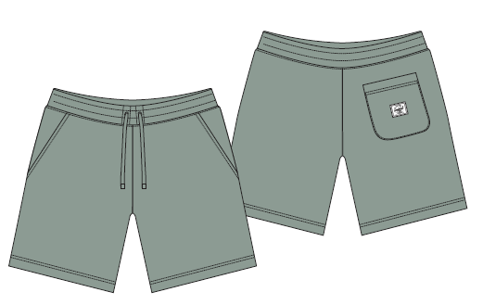
 | CUTTING DOCKET |  |  |  |  | TÁC NGHIỆP MAY MẪU SMS+SIZE SET: THAM KHẢO CÁCH MAY THEO QUẦN MẪU PHOTOSHOOT MÃ H06-SP11M, MÀU ICEBERG GREEN CHUYỂN CÙNG TÁC NGHIỆP
 | JOB NUMBER: |  | H06 SS25 S2604
 | STYLE NUMBER: |  | H06-SP11M
 | STYLE NAME : |  | CLASSIC SWEATSHORT MEN'S
 | SEASON: |  | SS25
 | TÊN HÀNG: |  | SHORTS |  |  |  |  |  | DROP: |  |  | S1
 | NGÀY CẤP: |  |  |  |  |  |  |  | VẢI CHÍNH: |  |  | BRUSHED FLEECE 100% COTTON (30/1+8/1) HEAVY WASHING_350GSM
 | NGÀY GIAO HÀNG: |  |  |  |  |  |  |  | THÀNH PHẦN VẢI: |  |  | 100% COTTON
 |  |  |  |  |  |  |  |  | KHỔ VẢI:
 | Xí nghiệp: |  | UN-AVAILABLE |  |  |  |  |  | KHÁCH HÀNG: |  |  | HERSCHEL
 | XUẤT NGÀY

 |  | SKU | COLOR |  | SIZE: | XS | S | M | L | XL | XXL |  |  |  |  | TOTAL
 | ORDER CUT |  | ICEBERG GREEN |  |  |  |  | 10 | 1 |  |  |  |  |  |  | 11
 | EXTRA (+/-) |  | ICEBERG GREEN |  |  |  |  | 2 | 1 |  |  |  |  |  |  | 3
 | TOTAL : |  | ICEBERG GREEN |  |  |  |  | 12 | 2 |  |  |  |  |  |  | 14

 | GRAND TOTAL: |  |  |  |  | 0 | 0 | 12 | 2 | 0 |  |  |  |  |  | 14
 |  |  | NCC THUẬN TIẾN
 | PHẦN A : VẢI
VẢI |  |  | VỊ TRÍ | MÀU | ĐVT | SỐ LƯỢNG ĐƠN HÀNG | ĐỊNH MỨC | SỐ LƯỢNG THEO ĐỊNH MỨC (NET) | LỖI VẢI (DEFECT) + ĐẦU KHÚC | SỐ LƯỢNG CẦN CẤP CHO TEST INHOUSE | SỐ LƯỢNG CẦN CẤP CHO TEST OUTSOURCE | SỐ LƯỢNG CẦN CẤP CHO TỔ CẮT (GROSS) | GHI CHÚ / CODE VẢI
ICEBERG GREEN
1 | BRUSHED FLEECE 100% COTTON (30/1+8/1) HEAVY WASHING_350GSM |  | VẢI CHÍNH | ICEBERG GREEN | M | 14 | 0.6 | 8.4 | 0.00 | 2.00 | 0.00 | 11.0 | HSSS250216001T00K L0652/10 ÁNH A CẤP ĐỦ SL
2 | RIB 2X2 COTTON SPANDEX (30/2'CM+70D))_400GSM |  | BO LƯNG | ICEBERG GREEN | M | 14 | 0.15 | 2.1 | 0.02 | 0.00 | 0.00 | 3.0 | HSSS250216002T00K L1153/11 ÁNH A CẤP ĐỦ SL
3 | 100% COTTON SINGLE JERSEY (20'S/1 CM) _190GSM - SOFT HANDFEEL |  | LÓT TÚI | ICEBERG GREEN | M | 14 | 0.2 | 2.8 | 0.02 |  | 2.82 | 1.0 | HSSS25P0215003T00K L0329/10 ÁNH A CẤP ĐỦ SL
4 | KEO MÈ |  | MIỆNG TÚI SAU | WHITE | M | 14 | 0.01 | 0.1 | 0.00 |  | 0.14 | 1.0
 | PHẦN B : PHỤ LIỆU
PHỤ LIỆU |  |  |  |  | MÀU PHỤ LIỆU | CODE MÀU | MÀU VẢI |  | ĐVT | SỐ LƯỢNG ĐH | ĐỊNH MỨC | SỐ LƯỢNG THEO ĐM | HAO HỤT | SỐ LƯỢNG CẤP | GHI CHÚ
1 | CHỈ 40/2 MAY CHÍNH |  |  |  | ICEBERG GREEN | GR9093 | ICEBERG GREEN |  | CUỘN | 14 | 0.048 | 1.0 |  | 1 | H06-0310
2 | NHÃN DỆT BẰNG VẢI 38MM*71MM (NHÃN CHÍNH-PHÂN THEO TỪNG SIZE) CODE: HSC-ML-0047(MENS) |  |  |  | NỀN TRẮNG CHỮ ĐEN | NỀN TRẮNG CHỮ ĐEN | ICEBERG GREEN |  | PCS | 14 | 1.00 | 14 |  | 14 | H06-0311
3 | NHÃN THÀNH PHẦN 100% COTTON KÍCH THƯỚC: 82.2 *20 MM CODE: CC-054 |  |  |  | NỀN TRẮNG CHỮ ĐEN | NỀN TRẮNG CHỮ ĐEN | ICEBERG GREEN |  | PCS | 14 | 1.00 | 14 |  | 14 | H06-0313
4 | NHÃN HSCO SATIN CODE: HSC-ML-0002 |  |  |  | NỀN TRẮNG CHỮ ĐEN | NỀN TRẮNG CHỮ ĐEN | ICEBERG GREEN |  | PCS | 14 | 1.00 | 14 |  | 14 | H06-0312
5 | NHÃN TRACKING #240324S1 |  |  |  | NỀN TRẮNG CHỮ ĐEN | NỀN TRẮNG CHỮ ĐEN | ICEBERG GREEN |  | PCS | 14 | 1.00 | 14 |  | 14 | H06-0314
6 | NHÃN TRANG TRÍ 4CM * 3.2CM CODE: HSA-10026 |  |  |  | NỀN TRẮNG CHỮ ĐEN | NỀN TRẮNG CHỮ ĐEN | ICEBERG GREEN |  | PCS | 14 | 1.00 | 14 |  | 14 | H06-0315
7 | THUN LƯNG 5CM |  |  |  | WHITE | WHITE | ICEBERG GREEN |  | M | 14 | 1.00 | 14 |  | 14 | H06-0323
8 | DÂY LUỒN DẸP 12MM |  |  |  | ICEBERG GREEN | GREEN | ICEBERG GREEN |  | M | 14 | 1.80 | 25 |  | 25 | H06-0239 H06-0321
9 | DÂY TAPE XƯƠNG CÁ 1CM |  |  |  | ICEBERG GREEN | GREEN | ICEBERG GREEN |  | M | 14 | 0.40 | 6 |  | 6 | H06-0238
 | PHẦN C : PHỤ LIỆU ĐÓNG GÓI
PHỤ LIỆU |  |  |  |  | MÀU PHỤ LIỆU | CODE MÀU | MÀU VẢI |  | ĐVT | SỐ LƯỢNG ĐH | ĐỊNH MỨC | SỐ LƯỢNG THEO ĐM | HAO HỤT | SỐ LƯỢNG CẤP | GHI CHÚ
1 | THẺ BÀI + SIZE STICKER |  |  |  | NỀN TRẮNG CHỮ ĐEN | NỀN TRẮNG CHỮ ĐEN | ICEBERG GREEN |  | PCS | 14 | 1.00 | 14 |  | 14 | H06-0316
2 | ĐẠN BẮN TREO THẺ BÀI |  |  |  | BLACK | BLACK | ICEBERG GREEN |  | PCS | 14 | 1.00 | 14 |  | 14 | DÙNG TỒN
3 | STICKER BARCODE TẠI THẺ BÀI KÍCH THƯỚC: 20CMX30CM |  |  |  | NỀN TRẮNG CHỮ ĐEN | NỀN TRẮNG CHỮ ĐEN | ICEBERG GREEN |  | PCS | 14 | 1.00 | 14 |  | 14 | H06-0326, H06-0328
4 | STICKER BARCODE TẠI POLY BAG KÍCH THƯỚC: 35CMX55CM |  |  |  | NỀN TRẮNG CHỮ ĐEN | NỀN TRẮNG CHỮ ĐEN | ICEBERG GREEN |  | PCS | 14 | 1.00 | 14 |  | 14 | H06-0326, H06-0328
5 | STICKER CARTON CHI TIẾT TỪNG CỬA HÀNG |  |  |  | NỀN TRẮNG CHỮ ĐEN | NỀN TRẮNG CHỮ ĐEN | ICEBERG GREEN |  | PCS | 14 | 2.00 | 28 |  | 28 | H06-0327
6 | POLY BAG LỚN |  |  |  | CLEAR | CLEAR | ICEBERG GREEN |  | PCS | 14 | 1.00 | 14 |  | 14 | H06-0317
7 | POLY BAG THÙNG |  |  |  | CLEAR | CLEAR | ICEBERG GREEN |  | PCS | 14 | 0.02 | 0 |  | 0
8 | GÓI CHỐNG ẨM LOẠI NHỎ |  |  |  | NATURAL | NATURAL | ICEBERG GREEN |  | PCS | 14 | 2.00 | 28 |  | 28
9 | GIẤY CHỐNG ẨM A3 |  |  |  | NATURAL | NATURAL | ICEBERG GREEN |  | PCS | 14 | 1.00 | 14 |  | 14
10 | THÙNG CARTON |  |  |  | NATURAL | NATURAL | ICEBERG GREEN |  | PCS | 14 | 0.04 | 1 |  | 1
11 | TẤM LÓT THÙNG |  |  |  | NATURAL | NATURAL | ICEBERG GREEN |  | PCS | 14 | 0.10 | 1 |  | 4

 | PHẦN D : IN / THÊU / WASH |  |  |  |  |  |  |  | PHẦN E : HÌNH
1 | IN: | KHÔNG IN

2 | THÊU: | KHÔNG THÊU
3 | WASH: | KHÔNG WASH
 | PHẦN F: LƯU Ý
1 | - CÁCH MAY THEO NHƯ ÁO MẪU CHUYỂN CÙNG TÁC NGHIỆP
2 | - CÁCH GẮN NHÃN PHẢI NHƯ ÁO MẪU CHUYỂN CÙNG TÁC NGHIỆP
3 | - SỐ LƯỢNG NHÃN SIZE NHƯ SAU :
 | SIZE | XS | S | M | L | XL | XXL | TOTAL
 | SỐ LƯỢNG | 0 | 0 | 12 | 0 | 2 | 0 | 14
GHI CHÚ: - MẬT ĐỘ MŨI CHỈ (SPI) = 13 MŨI TRÊN 1 INCH - ỦI TRÁNH CẤN BÓNG - NHÃN SIZE Ở VỊ TRÍ CHÍNH GIỮA QUẦN (TRÁNH MAY LỆCH SANG MỘT BÊN)

2. TRIM CARD
JOB NUMBER: | H06 SS25 S2604
STYLE NUMBER: | H06-SP11M
STYLE NAME : | CLASSIC SWEATSHORT MEN'S
 | ICEBERG GREEN
VẢI CHÍNH | ICEBERG GREEN
THÀNH PHẦN | BRUSHED FLEECE 100% COTTON (30/1+8/1) HEAVY WASHING_350GSM
VẢI CHÍNH
RIB 2X2 COTTON SPANDEX (30/2'CM+70D))_400GSM | ICEBERG GREEN
BO LƯNG
100% COTTON SINGLE JERSEY (20'S/1 CM) _190GSM - SOFT HANDFEEL | ICEBERG GREEN
LÓT TÚI
KEO MÈ | TRẮNG
MIỆNG TÚI SAU
CHỈ 40/2 MAY CHÍNH | ICEBERG GREEN
ICEBERG GREEN | GR9093
NHÃN DỆT BẰNG VẢI 38MM*71MM (NHÃN CHÍNH-PHÂN THEO TỪNG SIZE) CODE: HSC-ML-0047(MENS) | NỀN TRẮNG CHỮ ĐEN
NHÃN GẬP ĐÔI GẮN Ở BÊN TRONG, GIỮA LƯNG NGƯỜI MẶC. MẶT CÓ SIZE HƯỚNG LÊN => XEM HÌNH BÊN
NHÃN THÀNH PHẦN 100% COTTON KÍCH THƯỚC: 82.2 *20 MM CODE: CC-054 | NỀN TRẮNG CHỮ ĐEN
GẮN TẠI BÊN TRONG SƯỜN TRÁI (THÂN SAU) VỊ TRÍ: TỪ MÉP LƯNG XUỐNG 9" 1 BỘ GỒM 3PCS THỨ TỰ TRÊN DƯỚI => XEM HÌNH BÊN

NHÃN HSCO SATIN CODE: HSC-ML-0002 | NỀN TRẮNG CHỮ ĐEN
NHÃN GẬP ĐÔI GẮN TẠI BÊN TRONG SƯỜN TRÁI, SÁT CẠNH TRÊN CỦA NHÃN THÀNH PHẦN.
NHÃN TRACKING #240324S1 | NỀN TRẮNG CHỮ ĐEN
GẮN DƯỚI NHÃN HSCO | CODE: 240324S1
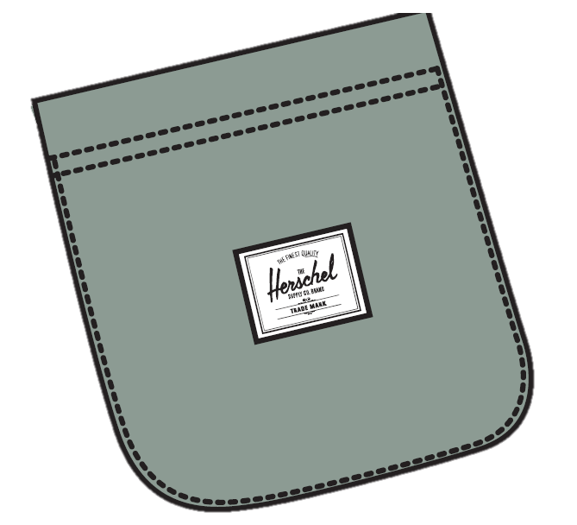
NHÃN TRANG TRÍ 4CM * 3.2CM CODE: HSA-10026 | NỀN TRẮNG CHỮ ĐEN
GẮN CHÍNH GIỮA TÚI SAU
THUN LƯNG 5CM | WHITE
MAY Ở LƯNG QUẦN
DÂY LUỒN DẸP 12MM | ICEBERG GREEN
LUỒN LƯNG QUẦN
DÂY TAPE XƯƠNG CÁ 1CM | ICEBERG GREEN
MAY Ở MIỆNG TÚI
ĐẠN BẮN TREO THẺ BÀI | NỀN TRẮNG CHỮ ĐEN
 | MẶT HƯỚNG LÊN (MẶT PHẢI) | MẶT HƯỚNG XUỐNG (MẶT TRÁI)
THẺ BÀI BẰNG GIẤY GẮN VÀO ÁO KHI ĐÓNG GÓI NHÃN SIZE DÁN Ở MẶT TRÁI |  | 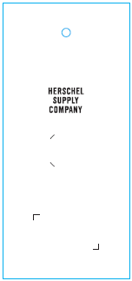
ĐẠN BẮN TREO THẺ BÀI | BLACK
GẮN THẺ BÀI
STICKER BARCODE TẠI THẺ BÀI KÍCH THƯỚC: 20CMX30CM | NỀN TRẮNG CHỮ ĐEN
DÁN TẠI THẺ BÀI HÌNH ẢNH MANG TÍNH CHẤT MINH HỌA | 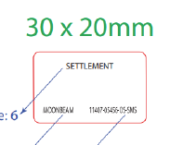
STICKER BARCODE TẠI POLY BAG KÍCH THƯỚC: 35CMX55CM | NỀN TRẮNG CHỮ ĐEN
DÁN TẠI POLY BAG HÌNH ẢNH MANG TÍNH CHẤT MINH HỌA | 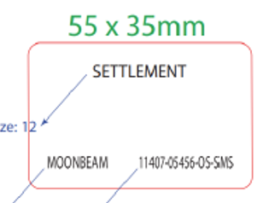
STICKER CARTON CHI TIẾT TỪNG CỬA HÀNG | NỀN TRẮNG CHỮ ĐEN
HERSCHEL
SS25 S1 SMS
PRODUCT
DÁN 2 MẶT THÙNG CARTON
POLY BAG LỚN | CLEAR
ĐÓNG GÓI RIÊNG TỪNG ÁO
POLY BAG THÙNG | CLEAR
BỎ VÀO KHI ĐÓNG THÙNG
GÓI CHỐNG ẨM LOẠI NHỎ | CLEAR
BỎ VÀO KHI ĐÓNG GÓI
GIẤY CHỐNG ẨM A3 | CLEAR
BỎ VÀO KHI ĐÓNG GÓI
THÙNG CARTON | NATURAL
THÙNG HERSCHEL
TẤM LÓT THÙNG | NATURAL
BỎ VÀO KHI ĐÓNG THÙNG

